상품제안서
[수납함/정리함]멀티포켓 PP | 상품코드: S11460

 |  |  |  |  |  |  | 02-713-8555 | www.synergygift.co.kr
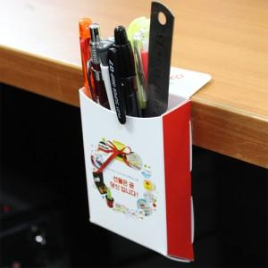

【상세/제작정보】 | 많이 쓰는 사무용품 멀티포켓으로 간단하게 정리

【인쇄/포장옵션】 | 풀칼라 / OPP(비닐)

【공급단가】 | 수량 | 1,000~ | 2,000~ | 3,000~ | 5,000~ | 10,000~
*VAT별도 | 단가 | 470원 | 450원 | 430원 | 420원 | 400원

【상품 URL】 | https://www.synergygift.co.kr:443/src/goods_detail.php?gdno=5681

